Тех задание
Техническое задание на постройку индивидуального стенда компании на 25-ю Юбилейную Международную выставку «Продукты питания, ингредиенты и технологии производства - UzFood 2026» (г.Ташкент, 01-03 апреля)
 | Анкета компании-застройщика
 | Название компании:
 | Контактное лицо:
 | Наличие портфолио (в наличии / нет в наличии)
 | Сайт (ссылка на веб-сайт)
 | Свидетельство о регистрации (данные о регистрации, ИНН)
 | Опыт работы (возраст компании)
 | Опыт работы с Белинтерэкспо (совместные проекты)
 | Местоположение главного офиса (только город)
 | Местоположение производственного цеха (только город)
 | Банковский счет
 | Валюта платежей | Доллары
 | Есть ли заказы на выставке помимо Белинтерэкспо (да / нет)

На схеме павильона "Национальная экспозиция Республики Беларусь"
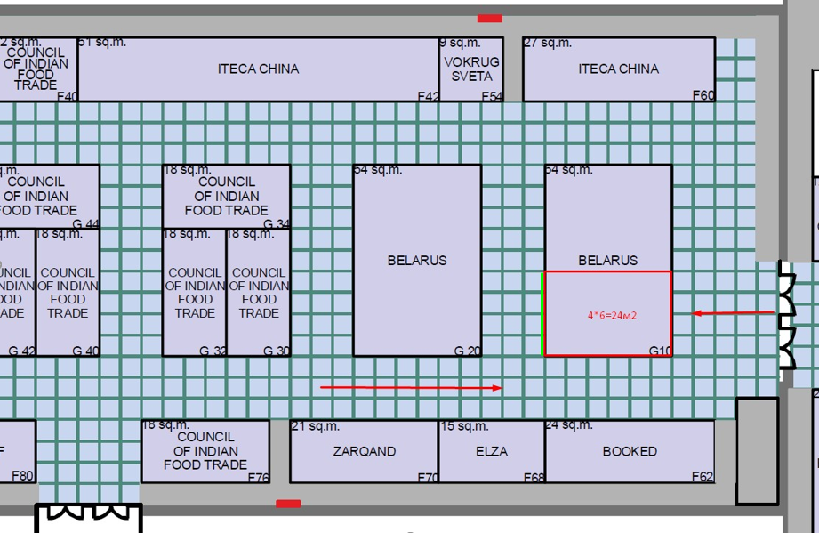 |  |  | Выставка | UzFood 2026
 |  |  | Дата | 1-3 апреля 2026
 |  |  | Город | Ташкент
 |  |  | Экспонент | УП "Белинтерэкспо" БелТПП
 |  |  | Метраж | 24
 |  |  | Размеры | 6 м х 4 м
 |  |  | Павильон и номер стенда | Павильон 3, стенд G 10
 |  |  | Дизайн-проект | Составлено УП "Белинтерэкспо" БелТПП

* Разделы заполняются и дополняются компанией-застройщиком
Пол:
 | Перечень | Описание |  | Цена | Кол-во |  | Сумма
1. | Напольное покрытие | Ламинат согласно дизайну |  |  | 24 | м²
 | Подиум | Подиум высотой 8-10 см с LED-подсветкой по периметру |  |  | 24 | м²
2. | Алюминиевый профиль (неон гибкий в профиле) | Накладной профиль со светокоробом, без порогов, зафиксирован по периметру коллективной экспозиции(площадь 48м. Показывает границы стенда, иммитация фальшпола) |  |  | 24 | м
2.1. | 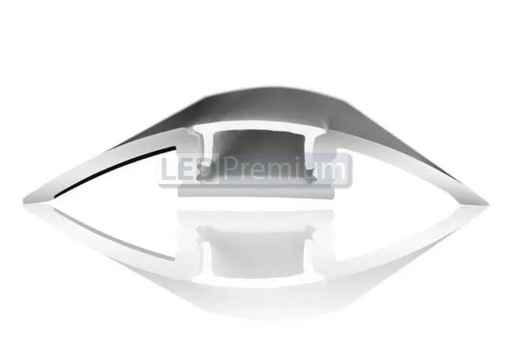 | 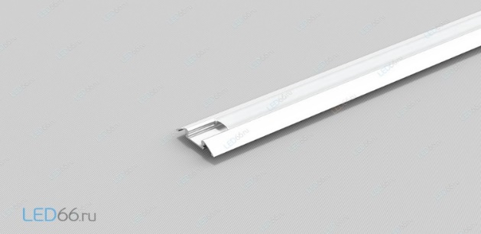 |  | - | - | - | -
ИТОГО:
Декор лицевой части стенда:
№ | Перечень | Описание |  | Цена | Кол-во |  | Сумма
 | логотип большой на стены (50 см на 73,6 см) световой короб, инкрустация в ровень с поверхностью. |  |  |  | 3 | шт.
 | логотип маленький на инфостойку (30,5 см на 45 см), световой короб, инкрустация в ровень с поверхностью. |  |  |  | 2 | шт.
 | деревянные рейки со встроенной светодиодной лентой |  |  |  | 8 | шт.
ИТОГО:
Экспозиция (24 кв.м.):
№ | Перечень | Описание |  | Цена | Кол-во |  | Сумма
 | Несущая стена | Каркас стен ДСП / МДФ с баннерной таканью |  |  |  | м²
 | Баннерная ткань |  |  |  |  | м²
 | Переговорная комната стенда | Каркас стен ДСП / МДФ с баннерной таканью |  |  |  | м²
 | Подсобное помещение | Каркас стен ДСП / МДФ с баннерной таканью |  |  |  | м²
 | Диодная подсветка |  |  |  |  | м
 | Дверь | Дверь с фурнитурой, ключами, порталом и металлическим порогом |  |  |  | шт.
ИТОГО:
Электричество и освещение:
№ | Перечень | Описание |  | Цена | Кол-во |  | Сумма
 | Прожектор (согласно дизайну) |  |  |  | 10 | пар
 | Лампочки подвесного потолка (согласно дизайну) |  |  |  | 14
 | Диодная лента по периметру стенда (отмечена на дизайн проекте) | на дизайн-проекте отмечено |  |  |  | м
 | Розетка |  |  |  | 10 | шт.
 | Розетка 24 часа |  |  |  | 5 | шт.
 | Силовой кабель |  |  |  |  | м
 | Силовой кабель |  |  |  |  | м
 | Подвод электричества |  |  |  |  | -
 | Подвод воды в подсобное помещение к раковине |  |  |  |  | -
 | Электрический щиток с замком | - |  |  |  | шт.
ИТОГО:
Производственные расходы:
№ | Перечень | Описание |  | Цена | Кол-во |  | Сумма
1. | Художественное макетирование, верстка и подготовка к печати | - |  |  |  | -
2. | Расходные материалы / пленка / упаковка мебели | - |  |  |  | -
3. | Монтажные / демонтажные работы дневные | - |  |  |  | -
4. | Монтажные / демонтажные работы ночные | - |  |  |  | -
5. | Транспортные расходы (с оформлением пропусков) | - |  |  |  | -
6. | Уборка стенда после монтажа | Обеспыливание всех поверхностей, уборка мусора |  |  |  | -
7. | Вывоз мусора / утилизация стенда | - |  |  |  | -
8. | Утилизационный сбор | - |  |  |  | -
9. | Ежедневная уборка стенда | Сопровождение на протяжении мероприятия, утренняя уборка |  |  |  | 3 дня
10. | Дежурный электрик/монтажник | Сопровождение на протяжении мероприятия (паспортные данные сотруника для регистрации бейджа через личный кабинет Белинтерэкспо) |  |  |  | -
11. | Страхование |  |  |  |  | -
12. | Огнетушители | - |  |  |  | шт.
13. | Накладные расходы |  |  |  |  | -
ИТОГО:
ИТОГО РАБОТ:
НАЛОГИ (Система налогобложения_____________):
ИТОГО С НАЛОГАМИ:

Оборудование
№ | Перечень | Описание |  | Цена | Кол-во |  | Сумма
 | Информационная стойка по индивидуальному дизайну (в приложении будут указаны размеры)+3 элетрические розетки внутри стойки и встроить морозильный ларь |  |  |  | 1 | шт.
 | Морозильный ларь (ориентировочно 1300*1000) для инфостойки, зашить в соответствии с дизайном инфостойки, соблюдая технические характеристика | 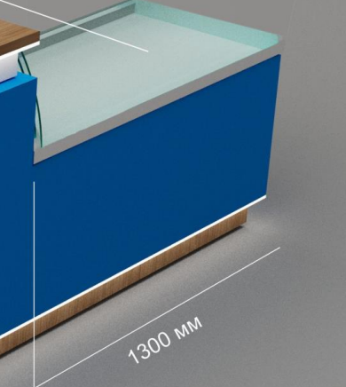 |  |  | 1 | шт.
 | Вертикальная холодильная витрина с закрытыми полками REGAL (ориентировочно 1300*1200) согласно дизайна | 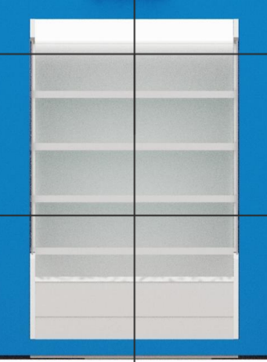 |  |  | 1 | шт.
 | Рейки (шпонированные), размеры указаны в дизайн проекте | 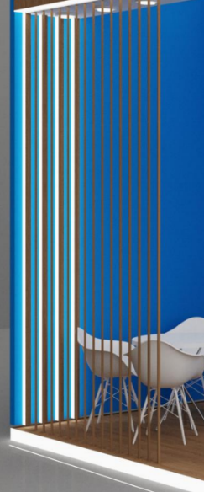 |  |  | 15 | шт.
 | Стул |  |  |  | 8 | шт.
 | Стул барный |  |  |  | 1 | шт.
 | Стол |  |  |  | 2 | шт.
 | Вешалка настенная на 6-8 крючков |  |  |  | 1 | шт.
 | Стол-тумба с замком и ключом для хранения с высотой ориентировочно 90см | 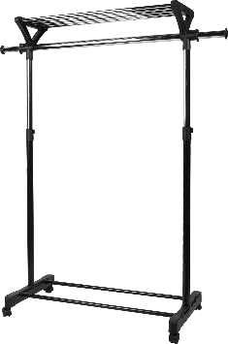 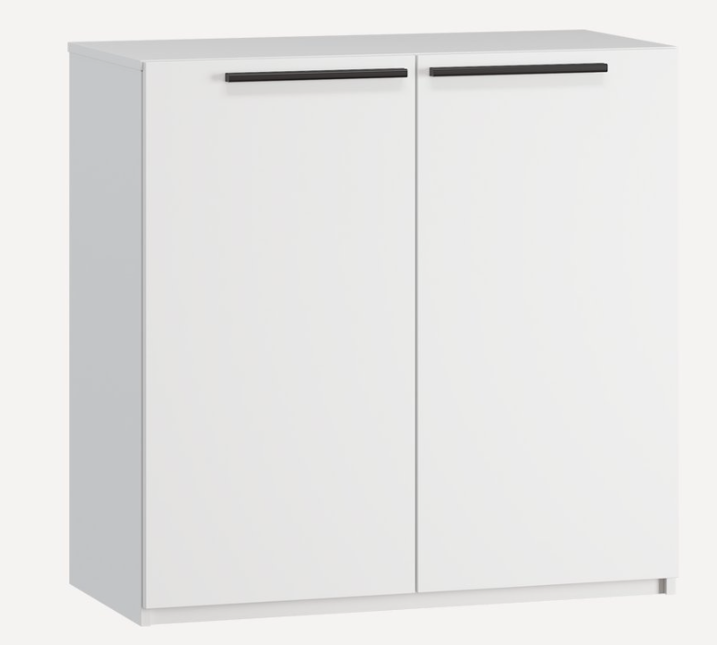 |  |  | 1 | шт.
 | Микроволновая печь | 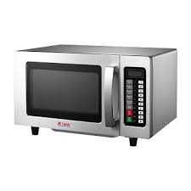 |  |  | 1 | шт.
 | Мойка с сушкой для посуды | 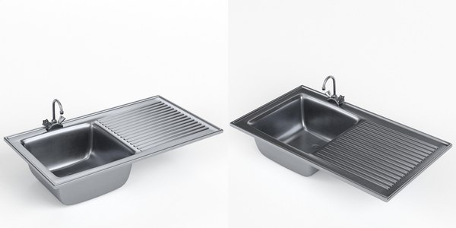 |  |  | 1 | шт.
 | Стеллаж | 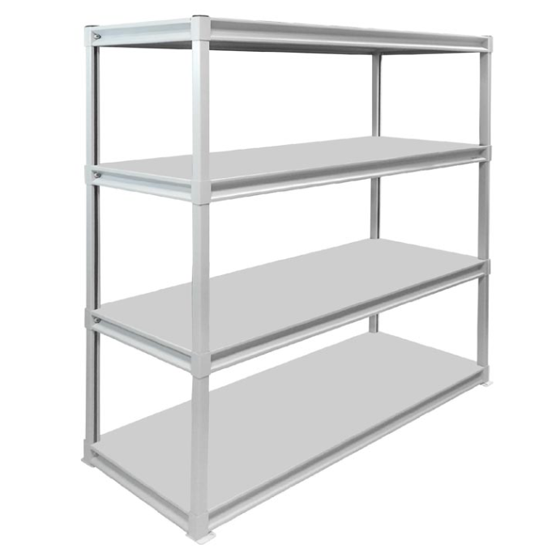 |  |  | 1 | шт.
 | Небольшая полка над рабочей зоной в подсобном помещении | 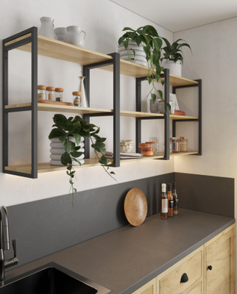 |  |  | 1 | шт.
 | Бытовой холодильник высокий ориентировочно на 350л | 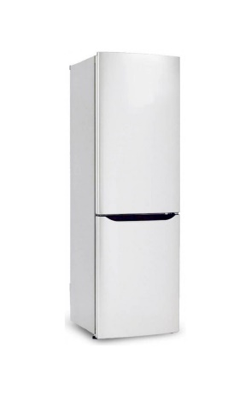 |  |  | 1 | шт.
 | Кулер, холодная-горячая вода (3 бутылей воды) |  |  |  | 1 | компл.
 | Чайник и чай 100 пакетиков |  |  |  | 1 | компл.
 | Кофемашина зерновая и 3 упаковки кофейных зерен | 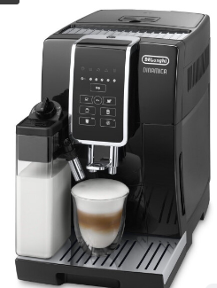 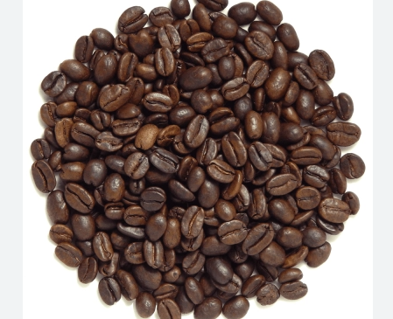 |  |  | 1 | компл.
 | Стаканчики одноразовые бумажные и ложки (деревянные стики) |  |  |  | 250 | компл.
 | Стаканчики одноразовые, пластиковые | 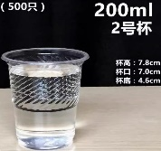 |  |  | 250 | шт.
 | Сахар в стиках | 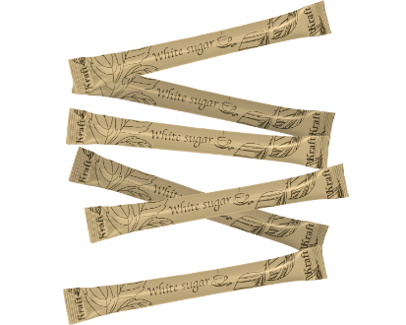 |  |  | 100 | шт.
 | Салфетки влажные и салфетки сухие |  |  |  | 1 | компл.
 | Корзина для мусора 40-60л и одноразовые пакеты (для использованной посуды) |  |  |  | 3 | компл.
 | Бак для мусора 120л с крышкой и одноразовые пакеты |  |  |  | 1 | компл.
 | WIFI-роутер | 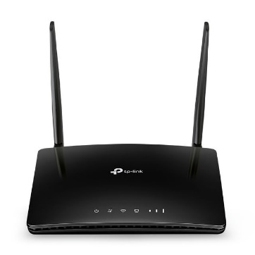 |  |  | 1 | шт.
 | QR код + холдер | 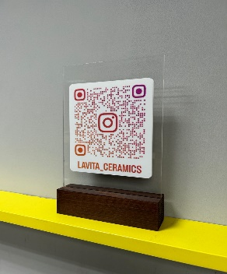 |  |  | 1 | шт.
 | LED-экран размер ориентировочно 1500*2000 + необходимая техническая аппаратура для обеспечения трансляции на экране | 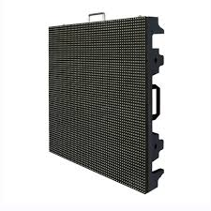 |  |  | 1,5х1 | шт.
 | Ноутбук | 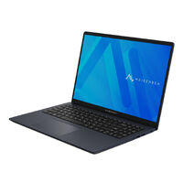 |  |  | 1 | шт.
 | Кухонная утварь (предоставить рыночную стоимость на одноразовые вилки, ложки, тарелки, зубочистки, кофейный набор фарворовый на 6 персон, доска разделочная, губки моющие, швабра с тряпкой, спрей для стекла и др.)
ИТОГО за оборудование :
НАЛОГИ (Система налогобложения_____________):
ИТОГО С НАЛОГАМИ:

